Лист2
 |  |  |  | Тел: +7 (499) 501 - 11- 14 Тел: +7 (499) 110 - 90 - 09 info@ggstroymarket.ru info@ggstroymarket.ru | #NAME?
Прайс Фан-барьеров вступает в силу с 01.03.2023г
ФАН-БАРЬЕРЫ ТРУБА Ф-25
Номенклатура / Артикул | Изображение | Название/ Размер | Характеристика | Цена
2220341 | 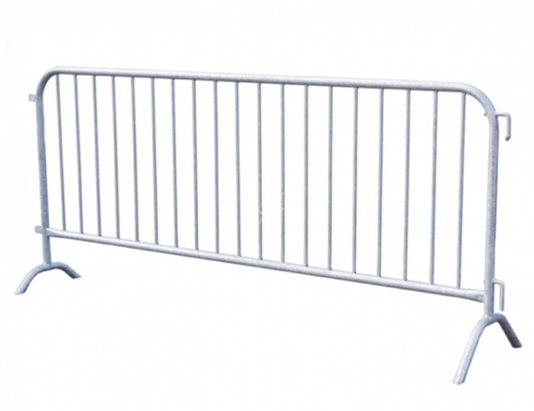 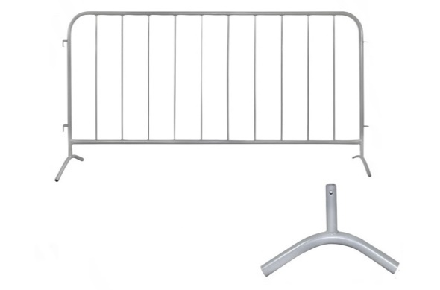 | Фан-барьер ОП-25 1200х1500 мм | Каркас труба Ф25; Внутреняя труба Ф16 колличество-7 шт; Порошковая покраска с содержанием цинка | 1,600 ₽
2220342 |  | Фан-барьер ОП-25 1200х1500 мм со съемными опорами |  | 1,700 ₽
2220344 |  | Фан-барьер ОП-25 1200х2000 мм | Каркас труба Ф25; Внутреняя труба Ф16 колличество-11 шт; Порошковая покраска с содержанием цинка | 1,850 ₽
2220345 |  | Фан-барьер ОП-25 1200х2000 мм со съемными опорами |  | 1,950 ₽
2220346 |  | Фан-барьер ОП-25 1200х2500 мм | Каркас труба Ф25; Внутреняя труба Ф16; Колличество-14 шт; Порошковая покраска с содержанием цинка | 2,050 ₽
2220343 |  | Фан-барьер ОП-25 1200х2500 мм со съемными опорами |  | 2,150 ₽
2220347 |  | Фан-барьер ОП-25 1500х2500 мм |  | 2,550 ₽
2220348 |  | Фан-барьер ОП-25 1500х2500 мм со съемными опорами |  | 2,650 ₽
ФАН-БАРЬЕРЫ ТРУБА Ф-32
2220349 | 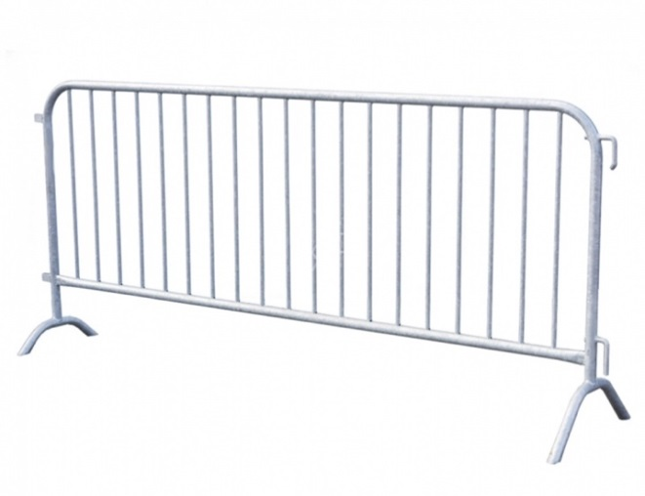 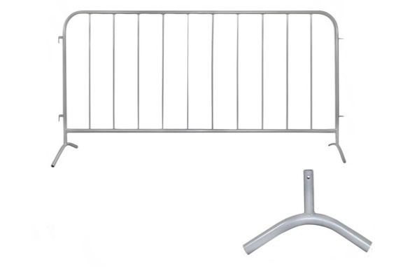 | Фан-барьер ОП-32 1200 х 1500 мм | Каркас труба Ф32; Внутреняя труба Ф16 Колличество-7 шт; Порошковая покраска с содержанием цинка | 1,700 ₽
2220350 |  | Фан-барьер ОП-32 1200 х 1500 мм со съемными опорами |  | 1,800 ₽
2220351 |  | Фан-барьер ОП-32 1200 х 2000 мм | Каркас труба Ф32; Внутреняя труба Ф16 колличество-11 шт; Порошковая покраска с содержанием цинка | 1,950 ₽
2220352 |  | Фан-барьер ОП-32 1200 х 2000 мм со съемными опорами |  | 2,050 ₽
2220353 |  | Фан-барьер ОП-32 1200 х 2500 мм | Каркас труба Ф32; Внутреняя труба Ф16 ; Колличество-14 шт; Порошковая покраска с содержанием цинка | 2,350 ₽
2220354 |  | Фан-барьер ОП-32 1200 х 2500 мм со съемными опорами |  | 2,450 ₽
2220355 |  | Фан-барьер ОП-32 1500 х 2500 мм |  | 2,700 ₽
2220356 |  | Фан-барьер ОП-32 1500 х 2500 мм со съемными опорами |  | 2,800 ₽
ФАН-БАРЬЕРЫ ТРУБА Ф-38
2220357 | 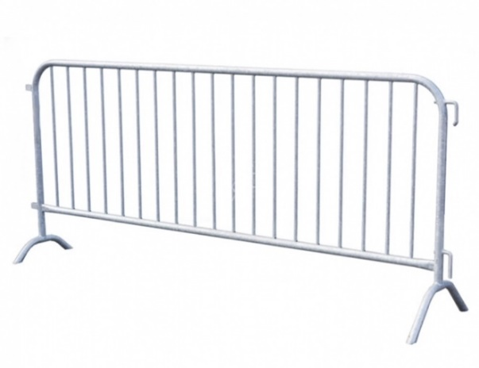 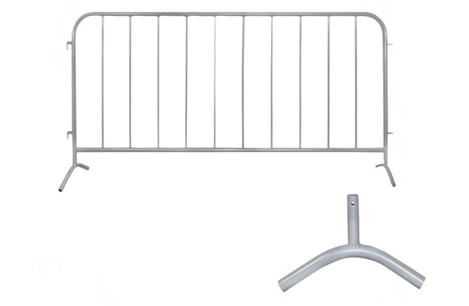 | Фан-барьер ОП-38 1200 х 1500 мм | Каркас труба Ф38; Внутреняя труба Ф16 колличество-7 шт; Порошковая покраска с содержанием цинка | 2,050 ₽
2220358 |  | Фан-барьер ОП-38 1200 х 1500 мм со съемными опорами |  | 2,150 ₽
2220359 |  | Фан-барьер ОП-38 1200 х 2000 мм | Каркас труба Ф38; Внутреняя труба Ф16 колличество-11 шт; Порошковая покраска с содержанием цинка | 2,350 ₽
2220360 |  | Фан-барьер ОП-38 1200 х 2000 мм со съемными опорами |  | 2,450 ₽
2220361 |  | Фан-барьер ОП-38 1200 х 2500 мм | Каркас труба Ф38; Внутреняя труба Ф16 колличество-14 шт; Порошковая покраска с содержанием цинка | 2,750 ₽
2220362 |  | Фан-барьер ОП-38 1200 х 2500 мм со съемными опорами |  | 2,850 ₽
2220363 |  | Фан-барьер ОП-38 1500 х 2500 мм |  | 3,200 ₽
2220364 |  | Фан-барьер ОП-38 1500 х 2500 мм со съемными опорами |  | 3,300 ₽

